Instruktion
Instruktion Plan mot diskriminering och kränkande behandling (PDK)

Start av PDK |  |  | OBS! -För att klistra in från annat dokument: |  | OBS2! För att byta rad i en ruta tryck Alt + Retur! (annars blir det en ny ruta)
# | Blad/aspekt | Vad ska göras | 1 | Kopiera texten
1 | "Öppna i skrivbordsapp" och Spara ner PDK på rätt ställe med begripligt namn |  | 2 | Klicka i stora rutan "Skriv här…"
2 | Framsida | Fyll i datum PDK ska gälla, skolans namn, gärna bild på skolan | 3 | Klicka i rutan ovanför den stora
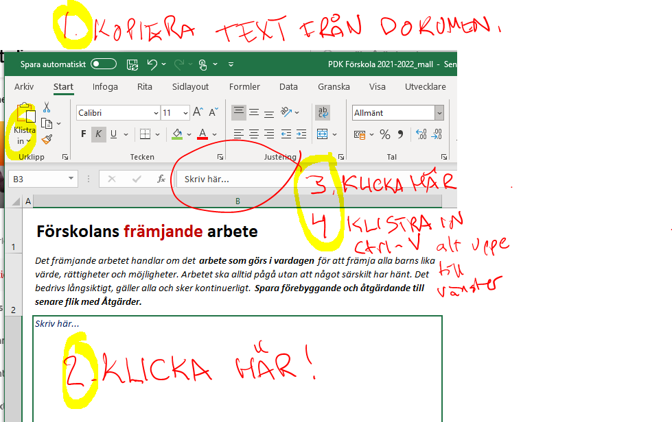
3 | Främjande | Skriv en SAMMANFATTNING av främjande arbete | 4 | Klistra in
4 | Föregående | Sammanfattning av utvärdering av föregående PDK-plan/arbete
5 | Delaktighet | Ange hur elever och personal väntas vara delaktiga i främjande och förebyggande arbete
6 | Riskanalys | Gör och dokumentera den kartläggning/analys som ligger till grund för det förebyggande arbetet
7 | Åtgärder 1 | Kortfattad beskrivning av förebyggande åtgärder, utifrån riskanalys
8 | Förankring | Beskriv hur PDK förankras bland elever och vårdnadshavare
9 | Rutiner | Uppdatera/se över så beskrivning av rutiner stämmer med verkligheten
10 | Skriv ev ut | Kan även sparas som PDF via utskriftsfunktion - för registrering, arkivering, ev distribution

Skriva ut PDK
1 | Arkiv "Skriv ut" (alt Ctrl-P)
2 | Ändra ev sidantal

Uppföljning 1 av PDK
1 | Uppföljning 1 | Skriv kortfattad uppföljning av hur åtgärder fungerat
2 | Åtgärder 2 | Utifrån Uppföljning1 och Riskanalys - vilka åtgärder görs framåt (nya och/eller förlänga)
3 | Skriv ev ut | Om det behövs, det är fortfarande samma PDK.

Uppföljning 2 av PDK
1 | Uppföljning 2 | Skriv kortfattad uppföljning av hur åtgärder fungerat
2 | Åtgärder 3 | Utifrån en uppföljning av gjorda insatser mot de mål som sattes - vilka åtgärder görs framåt (nya och/eller förlänga)
3 | Skriv ev ut | Om det behövs, det är fortfarande samma PDK.

Främjande arbete
Utgå ifrån frågor som:
→ Hur tar vi vara på/bejakar vi olika erfarenheter, olika sätt att tänka, vara, göra och lära sig ?
→ Hur visar vi i handling att alla är
viktiga och att alla känner en
tillhörighet i gemenskapen?
→ Hur uttrycks skolans värde-
grund i vårt förhållningssätt
gentemot elever, familjer och
varandra i alla situationer
under dagen?
→ Hur främjar vi allas lika rättigheter och möjligheter oavsett kön, könsidentitet, ålder, sexuell läggning, funktionalitet, religion, annan trosuppfattning, etnicitet inom utbildningen?
Skolans främjande arbete
Sammanfatta skolans främjande arbete - dvs "arbete som skolan gör för alla utan förekommen anledning, som främjar elevers utveckling och lärande, trygghet, studiero o hälsa". Spara förebyggande och åtgärdande till senare flik med Åtgärder.

Vårt mål med skolans främjande arbete är att skapa en trygg och tillitsfull arbetsmiljö för alla elever och all skolpersonal, där alla elever har maximala möjligheter att lära och utvecklas. Det uppnås när personal och elever både i ord och handling visar respekt för allas lika värde oavsett såväl kön, könsöverskridande identitet eller uttryck, etnisk tillhörighet, religion eller annan trosuppfattning, funktionsnedsättning, sexuell läggning och ålder samt andra omständigheter som gäller den enskilde som person. För att främja alla barns och elevers utveckling och lärande, trygghet och studiero och hälsa är värdegrundsarbete med exempelvis likabehandling, normmedvetenhet, arbetsklimat präglat av samarbete och tillitsfulla relationer samt elevers delaktighet och inflytande i fokus för det främjande arbetet. Respekt, Omtanke och Ansvar är Gåvsta skolas ledord och som genomsyrar arbetet med IBIS (Inkluderande Beteendestöd I Skolan) där man bl a diskuterar och tar fram olika förhållningssätt och regler för olika arenor som t ex matsalen, klassrummet, kapprum, omklädningsrum, skolgård, uppehållsrum och som både personal och elever har varit delaktiga i att ta fram. Gåvsta skola arbetar också med värdande som innebär att det alltid ska vara vuxna med ute på rasterna, i matsalen och vid busshållplatsen för alla stadier för att öka tryggheten. Gåvsta skola har också en Trygghetsgrupp vars syfte är att jobba främjande, förebyggande och åtgärdande. | 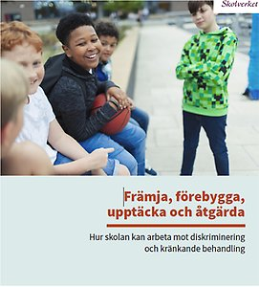
Ur Skolverkets "Främja, förebygga, upptäcka och åtgärda (2019): "Syftet med skolans främjande arbete är att skapa en trygg och tillitsfull arbetsmiljö för alla elever och all skolpersonal, där alla elever har maximala möjligheter att lära och utvecklas. Det uppnås när personal och elever både i ord och handling visar respekt för allas lika värde oavsett såväl kön, könsöverskridande identitet eller uttryck, etnisk tillhörighet, religion eller annan trosuppfattning, funktionsnedsättning, sexuell läggning och ålder som andra omständigheter som gäller den enskilde som person. För att främja alla barns och elevers utveckling och lärande, trygghet, studiero och hälsa är värdegrundsarbete med exempelvis likabehandling, normmedvetenhet, arbetsklimat präglat av samarbete och tillitsfulla relationer samt elevers delaktighet och inflytande i fokus för det främjande arbetet.

Riskanalys
Kartläggning av elevers utsatthet - undersök och analysera

Undersök var och när det finns risk att elever utsätts för kränkande behandling eller diskriminering i er verksamhet och analysera varför det uppstår. OBS! Åtgärder ska listas i nästa flik.

På Gåvsta skola finns en Trygghetsgrupp med representanter från alla arbetslag. Vi har ett system där Trygghetsgruppen kopplas in när det uppkommer lite större händelser mellan våra elever där kräkningar kan ha förekommit. Gruppen arbetar enligt en arbetsordning med strukturerade samtal som dokumenteras samt med uppföljningar för att säkerställa att problemet upphört. De flesta eleverna trivs på skolan och känner sig trygga. Men vi behöver trygga upp runt eleverna genom att ha en god vuxennärvaro under rasterna. Vi behöver genomföra en kartläggning av trygga/otrygga platser. Vi behöver arbeta med tydliga strukturer om vad som gäller under lektionstid då drygt 20% av skolans elever uppger att studieron inte är den bästa. Vi kan notera att kräkningar mellan elever förekommer mer när eleverna är äldre. Vi kan också se att flickor är överrepresenterade i kräkningsärenden. Möjligtvis kan anledningen vara att flickor i större utsträckning än pojkar är representerade på sociala medier. Där uppstår många konflikter när eleverna skriver till varandra. | 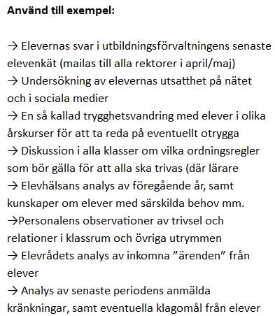

Följande grunder för diskriminering/utsatthet har vi fokuserat på i analysen:
(alla behöver inte finnas med varje gång, men var uppmärksamma på om ni varje gång bara fokuserar på vissa)

Förankring
Att göra planen känd - förankring

Så här förankras planen bland eleverna:
Eleverna deltar först och främst inom klassens ram, där arbetet till stor del genomförs. - Via IBIS i arbetet med våra förväntansmatriser - Klassråd och elevråd - Genom vårt övriga värdegrundsarbete

Exempel: Vårdnadshavare informeras om likabehandlingsarbetet och planen mot diskrimiering och kränkande behandling vid inspelade föräldramöten och på föräldrarådet. Vårdnadshavare har möjlighet att läsa planen och lämna synpunkter via skolans expedition.
Så här förankras planen hos vårdnadshavare och föräldrar:
Vårdnadshavare informeras på följande vis: - Via föräldramöten - Vid utvecklingssamtal - Via informationsbrev - Genom att delar av planen publiceras på hemsidan

Åtgärder 1
Förebyggande åtgärder - period 1

Mot bakgrund av föregående års utvärdering, undersökningen och riskanalysen ska förebyggande och främjade åtgärder planeras och vidtas. Syftet är att avvärja risker för diskriminering, repressalier, trakasserier och kränkande behandling. Åtgärderna tar sikte på att minimera risken för diskriminering och kränkande behandling och utgår från de risker som identifierats. Mål kan vara såväl kort- som långsiktiga.

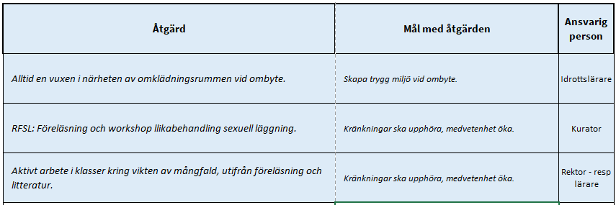
Förebyggande åtgärder (max 10st - ska vara Aktiva åtgärder) Skriv nedan | Mål med åtgärden Skriv nedan | Ansvarig person
Utgå ifrån Friends checklista för att se hur långt vi har kommit med Trygghetsarbetet på skolan. | Bättre kartläggning av elevers utsatthet behöver undersökas och analyseras (inkl. sociala medie-användning). | Kurator
Se till att elevskyddsombud finns på skolan. | Öka elevernas möjligheter till insyn och möjlighet att påverka vissa av skolans processer. | Rektor
Gemensamma aktiviteter på skolgården under raster. | Elevers trygghet och deltagande ökar i gemensamma rastaktiviteter vilket främjar en god lekmiljö. | Klassresurser och personal på fritidshemmet

